Ankaufsinformationen
Verkaufen Sie uns Ihre gebrauchte IT-Hardware
Einfach.Sicher.Profitabel.
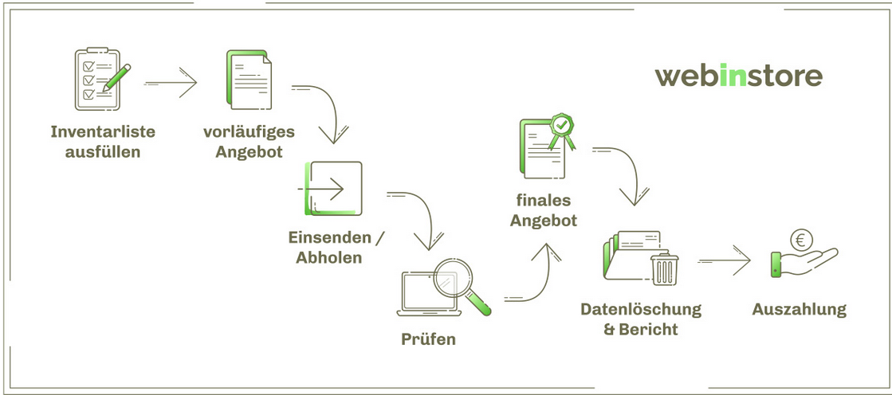
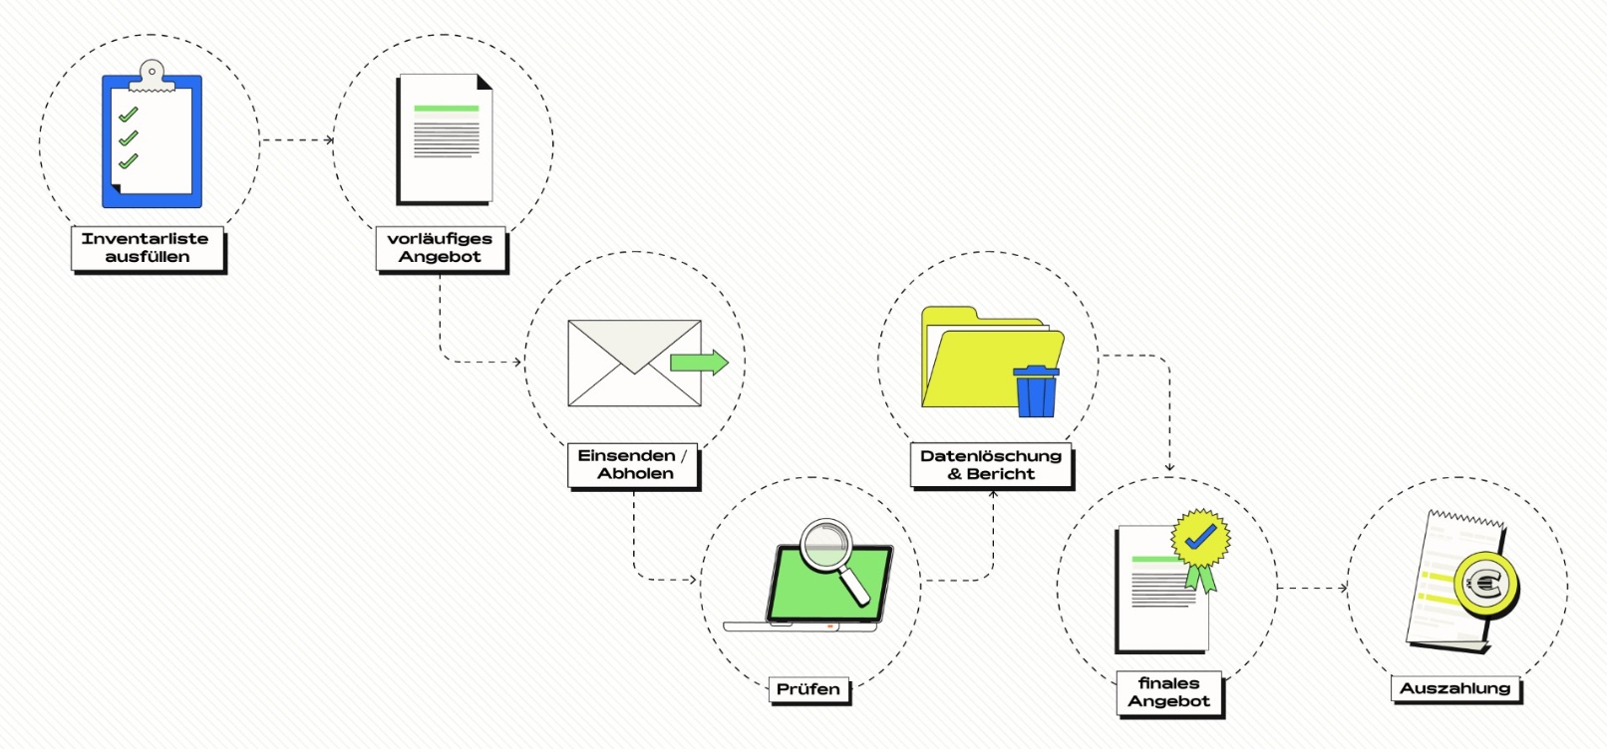

Checkliste zur Erfassung Ihrer Hardware
Einfach ausfüllen und per E-Mail an uns schicken. Innerhalb von 3 Werktagen erhalten Sie ein Kaufangebot und bei Zustimmung vereinbaren wir einen Abholtermin nach Ihren Wünschen.
Bitte geben Sie Ihre Kontaktdaten an:
Firma:
Name:
Mail:
Tel.:

Es gelten die Allgemeinen Einkaufsbedingungen (AEB) der ALSO Recommerce/Webinstore AG.

Bitte senden Sie das ausgefüllte Bewertungsformular an: | Tradein.arc@also.com

Als Verkäufer sind sie verpflichtet, die Eigenschaften des zum Ankauf durch die ALSO Recommerce/Webinstore AG angebotenen Gerätes wahrheitsgemäß, vollständig und richtig wiederzugeben. Es wird ausdrücklich darauf hingewiesen, dass die Beschreibung des Verkäufers für die Preiskalkulation das maßgebliche Kriterium darstellt. Der für die ALSO Recommerce/Webinstore AG verbindliche Ankaufspreis wird erst nach der technischen Prüfung des Gerätes ermittelt.

Besuchen Sie unsere ALSO Recommerce/Webinstore AG Webseite: | Link

Hilfe
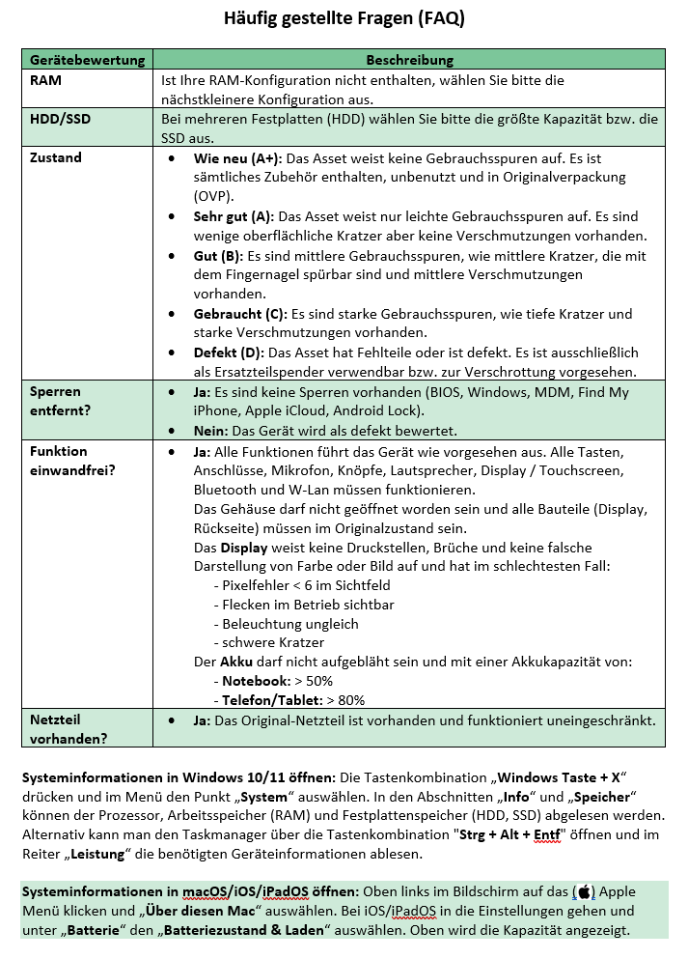

AEB
